电流采样
BLDC 电机是 PWM 驱动的，相电流是脉冲式的
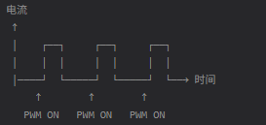

如果采样电阻在下桥臂和下桥臂源极和地之间
 | MOSFET刚开时，开关噪声大，采样不稳定
 | MOSFET关断后，采不到电流值 | PWM OFF 期间 | 采到 0 或续流电流，不真实
 |  | PWM 刚开通时 | 开关噪声大，数值跳动
 |  | PWM 稳定区 | 采到真实平均电流
 |  | 随机时刻 | 电流值忽大忽小，无法用于保护/控制
最佳采样时刻：PWM开通中后段
 | 此时能体现有效电流值，且较为稳定

AM32代码说明 | 没有使用到这种方式，是直接在主循环里采样，然后用滤波的方式去处理

如果用 | G071支持用timer事件去触发ADC采样
 | 其它MCU的方式待定

